保険者の情報を印刷する機能を作成
ゴミプロ作成 保険者マスタメンテナンス |  |  |  |  |  |  | 作成者 |  |  | 作成日 | 更新者 | 更新日 | Rev
 |  |  |  |  |  |  | サポート部ホアン |  |  | 2020-04-06 | - | - | Draft#1

 | 【1】機能概要 |  |  |  |  | 表示画面：
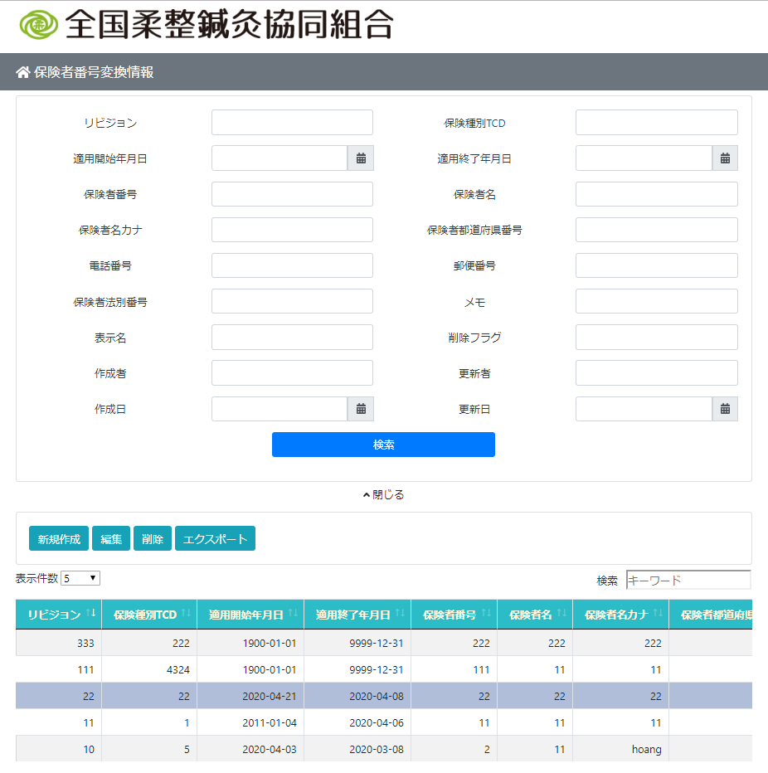
 |  | 保険者管理機能
 |  |  | ・調べます
 |  |  | ・新規作成
 |  |  | ・削除
 |  |  | ・エクスポート

 |  | 主な構造
 |  |  | フロントエンド
 |  |  |  | JavascriptとHTMLとCSSで使います

 |  |  | バックエンド
 |  |  |  | Python Djangoで使います

 |  | 画面レイアウト
 |  |  | 画面は3つの部分に分かれています
 |  |  |  | ・ | 検索セクション
 |  |  |  | ・ | 機能ボタン
 |  |  |  | ・ | 表示セクション

 |  |  | バックエンド
 |  |  |  | ・ | ルーター
 |  |  |  | ・ | 主な処理
 |  |  |  | ・ | 接続とデータベースの操作の部分
 |  |  |  | ・ | エクスポートフィールの部分

 |  |  |  |  |  |  |  | \web-django\src\webapp\zm\page\insurer_test\urls.py

 |  |  |  |  |  |  |  | \web-django\src\webapp\zm\page\insurer_test\views.py

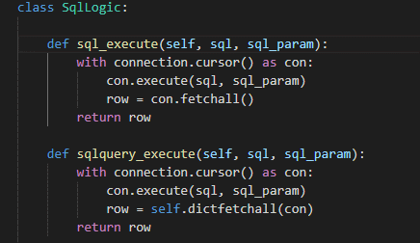

 |  |  |  |  |  |  |  | \web-django\src\webapp\zm\page\insurer_test\logic.py

 |  |  |  |  |  |  |  | \web-django\src\webapp\zm\page\insurer_test\Export_master.py
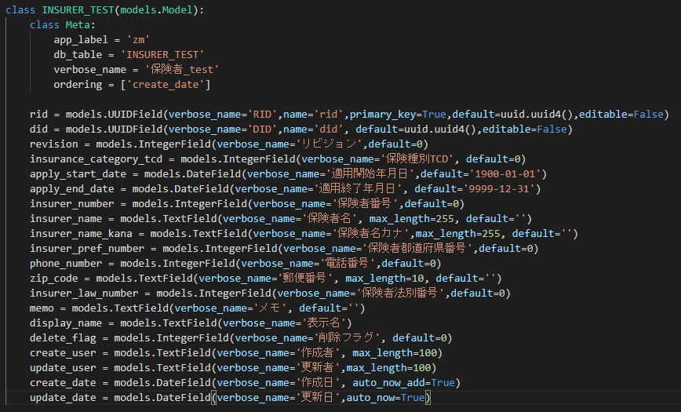
 |  |  |  | ・ | データベース設計

 |  |  |  |  |  |  |  |  | \web-django\src\webapp\zm\models\INSURER_TEST.py

画面レイアウト
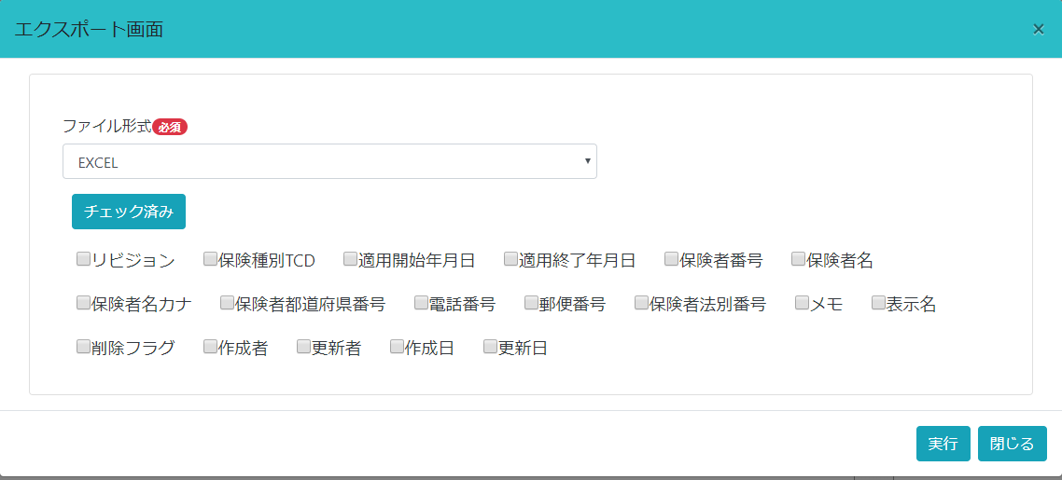
ゴミプロ作成 保険者マスタメンテナンス |  |  |  |  |  |  |  |  |  |  |  |  |  | 作成者 | 作成日 |  | 更新者 | 更新日 | Rev
 |  |  |  |  |  |  |  |  |  |  |  |  |  | サポート部ホアン | 2020-04-06 |  | - | - | Draft#1

 | 【1】画面レイアウト |  |  |  |  |  |  |  |  |  |  |  | 表示画面：

 |  | 主な構造
 |  |  | フロントエンド
 |  |  |  | JavascriptとHTMLとCSSで使います

 |  | 画面レイアウト
 |  |  | 画面は3つの部分に分かれています
 |  |  |  | ・ | 検索セクション
 |  |  |  | ・ | 機能ボタン
 |  |  |  | ・ | 表示セクション

 | HTMLで画面のメインレイアウトを作成します。HTMLはフォームとテーブルを作成します
 | HTMLはフォームとテーブルを作成し、
 | フォームとテーブルのコンテンツはJavaScriptによって作成されます
HTML
 | ほかにはサポートライブラリもあります
 |  | ・ | Bootstrap
 |  | ・ | DataTable
 |  | ・ | Jquery
 |  | ・ | Date time Picker

JavaScript


 | ・ | HTMLの内容
 |  |  | ライブラリインポート

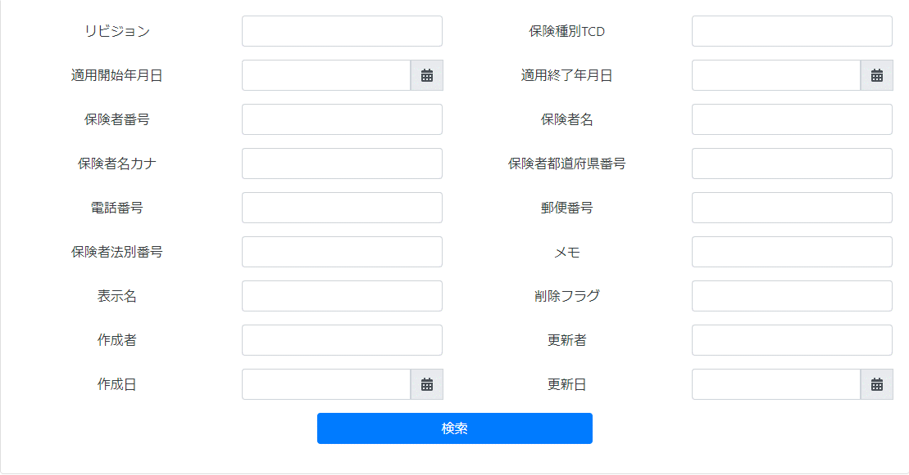
 | これは検索セクションのレイアウトです
 | コンテンツは、ページのロード時にJavaScriptでフォームタグに追加されます。

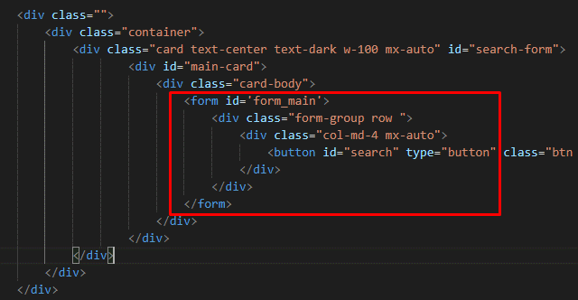

 |  |  | \web-django\src\webapp\zm\templates\insurer_test\insurer_template.html

 | ページ読み込み後の結果
 | コンテンツがフォームタグに追加されました

 | 実施のプロセス
 |  | ・ | パースを入力します

 |  | ・ | クライアントはサーバーにリクエストを送信します。 サーバーは、クライアントが送信するパスとメソッドを分析し、対応する関数に移動して処理するGETまたはPOSTを処理します。
 |  |  |  | 例： |  | https://127.0.0.1/insurer_test/ |  | サーバーは[insurer_test]の部分を分析に使用します。

 |  | ・ | サーバーはHTML、Css、Javascriptファイルをクライアントに送信します。

 |  | ・ | ページ読み込みイベントでは、JavaScripファイルがアクティブ化され、サーバーにリクエストが送信され、結果ファイルjsonを受信し、HTMLコードをビルドして、それをHTMLファイルの組み込みフォームの位置に挿入します。

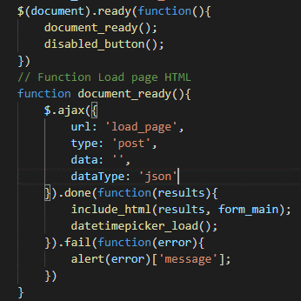
 |  |  |  |  |  |  |  |  |  |  |  | onloadイベント

 |  |  |  |  |  |  |  |  |  | サーバー

 |  |  |  |  |  |  |  |  | クライアント
クライアント
リクエスト

db-mariadb
データを検索

データ処理

 |  |  |  |  |  |  |  |  |  |  |  |  |  |  |  | insurer_test.js

JSON オブジェクト
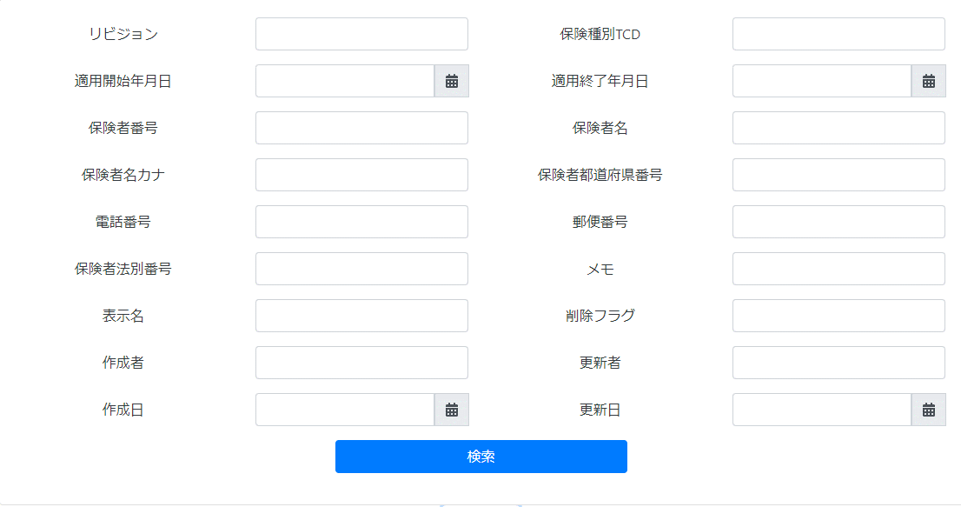

JSON オブジェクト
からHTMLcode作成
HTMLフィールに挿入します

 | 表示部分調べる結果の表示 （DataTable)
 | ・ | 結果を表示するには、Datatableライブラリを使用する必要があります（insurer_template.htmlに挿入します）

 | ・ | 検索ボタンをクリックすると、クライアントはAJAXを使用してリクエストをサーバーに送信します。
 |  | 検索ボタンをクリックする時は、search_event()関数が呼ばれます。
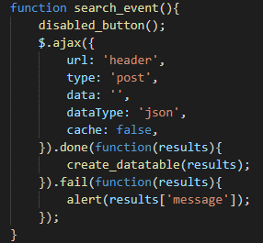

 |  |  | 初回はテーブルのタイトルを受け取ります
 |  |  | 次にcreate_table（）関数が呼び出され、AJAXを使用してリクエストをサーバーに送信します。
 |  |  | 今回は、datatableに表示されている検索ステートメントの結果になります。
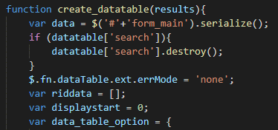

 | 機能ボタン
 |  | 機能ボタンをクリックすると、モーダルダイアログが表示されます。
 |  | 最初はファイルinsurer_template.htmlに、内容が空のモーダルレイアウトが作成されていました
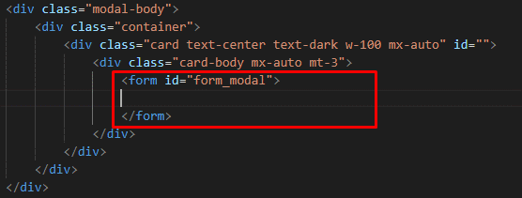
 |  |  | 最初、フォームの内容がありません。

１
 |  | 機能ボタンをクリックすると、対応するコンテンツがモーダルのフォーム位置に挿入します。
 |  | 「新規作成」ボタンをクリックすると、modal_create()関数がよべれる

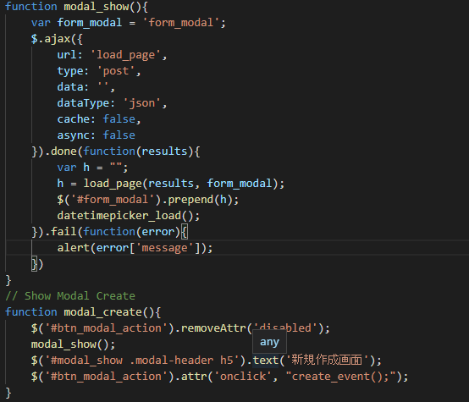
２
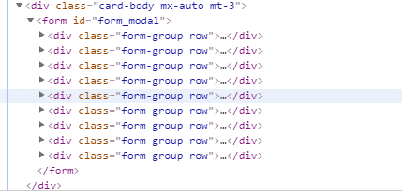

 |  |  |  |  |  |  |  |  |  |  |  | HTML

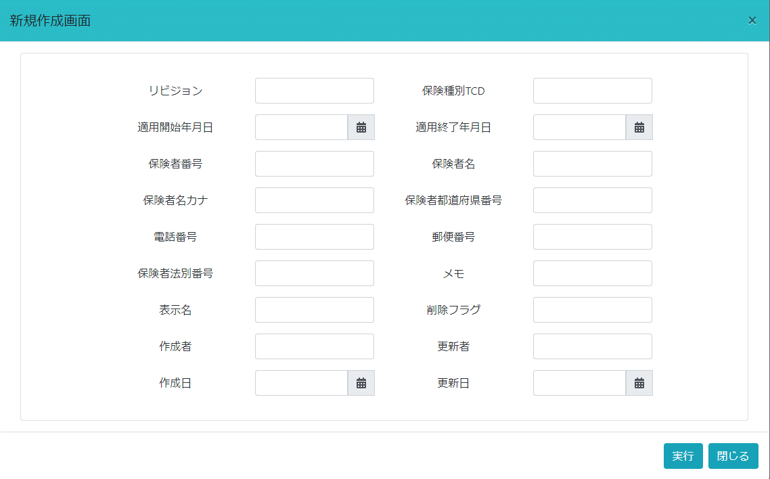

 |  |  |  |  |  |  |  |  |  |  |  | 画面

 |  |  |  |  |  | insurer_test.js

 | 編集ボタンと削除ボタンは同じですが、モーダルダイアログが表示されるときにデータが添付されます
 |  | 「編集と削除」ボタンをクリックすると、edit_delete_excute()関数がよべれる
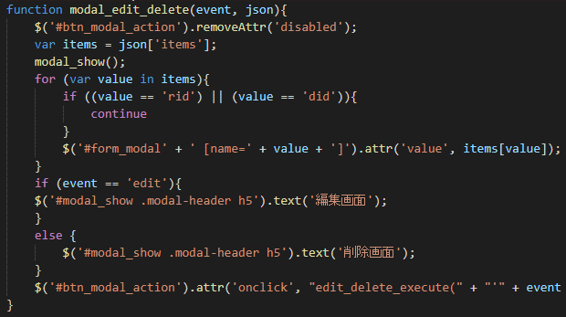

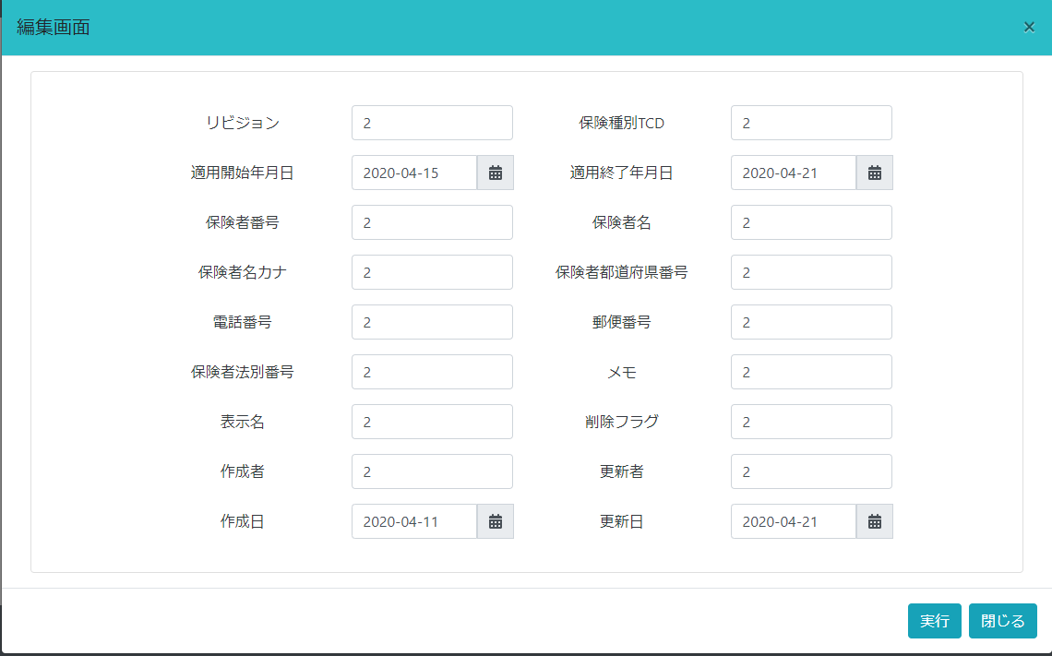

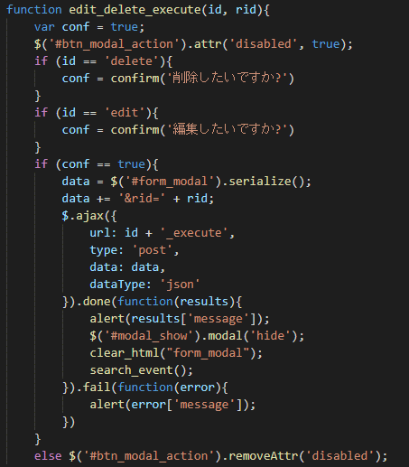

 |  |  |  |  |  |  |  |  |  |  | HTMLファイルに「実行と閉じる」のボタンが作成されます。 イベントごとに、「onclick」属性で追加の関数が実行されます。

 |  |  |  |  |  |  |  |  |  |  | 閉じるボタンをクリックすると、新しく作成されたHTMLを削除する関数が呼び出されます。

 |  |  |  |  |  |  |  |  |  |  | 手順は上記のステップに従って行われます。

 |  |  |  |  |  |  | insurer_test.js

 |  |  | ・エクスポートボタンをクリックしたとき。 モーダルダイアログが表示されます
 |  |  |  | データフィールドは手動で選択するか、「チェック済み」ボタンですべて選択します。返されるファイルタイプはExcelまたはJSONです

バックエンド
ゴミプロ作成 保険者マスタメンテナンス |  |  |  |  |  |  |  |  |  |  |  |  | 作成者 |  | 作成日 |  |  | 更新者 | 更新日 | Rev
 |  |  |  |  |  |  |  |  |  |  |  |  | サポート部ホアン |  | 2020-04-06 |  |  | - | - | Draft#1

クラスの名はテーブルの名です
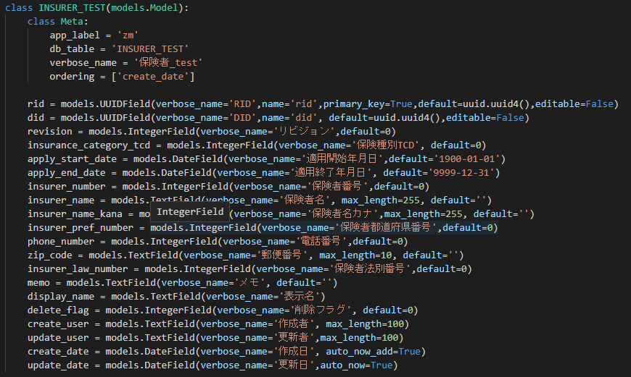
 | 【1】バックエンド概要

カラムはモデルファイルで宣言された変数です
 |  | 主な構造
 |  |  | バックエンド
 |  |  |  | Python Djangoで使います

MODEL
 |  | 構造パラダイム
 |  |  | バックエンドは3つの部分に分かれています
 |  |  |  | ・ | モデル（Model）
クラムのタイプ
 |  |  |  | ・ | テンプレート (Template)
 |  |  |  | ・ | ビユ (Views)

 |  | モデル（Model）: データベース設計
 |  |  | Djangoはモデルファイルでデータベースにテーブルを自動的に作成します
 |  | モデルは、データに関する唯一かつ決定的な情報源です。
 |  | あなたが保持するデータが必要とするフィールドとその動作を定義します。
 |  | 一般的に、各モデルは単一のデータベースのテーブルに対応付けられます。

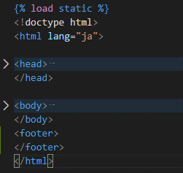
 |  | テンプレート (Template)
 |  |  | Django はウェブフレームワークなので、HTML を動的に生成する便利な手段が必要でした。
 |  | 最も一般的なアプローチは、テンプレートに頼ることです。テンプレートには、
 |  | 出力したい HTML を書いた静的な部分と、
 |  | 動的なコンテンツを挿入する方法を書いた特別な構文の部分からなります。
Template
 |  | テンプレートを使って HTML ページを作るハンズオンの例については

 |  | template.htmlファイルで、アクション、検索、表示セクションを含む基本的なレイアウトパーツを作成します
 |  | insurer_test.jsファイルの関数を使用してコンテンツが作成されます

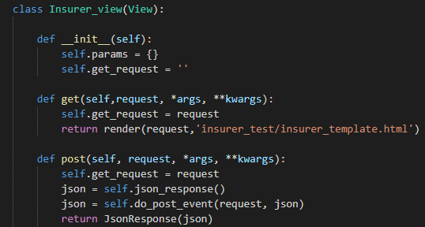
 |  | ビユ (Views)
 |  | ウェブリクエストを受け取ってウェブレスポンスを返却するPython関数またはクラスです。
 |  | ビューは、データベースからオブジェクトをフェッチしたり、
 |  | 必要に応じてそれらのオブジェクトを変更したり、フォームをレンダリングしたり、
 |  | HTMLを返したりするために使用されます。

View

 |  | URL (フィール)
 |  |  | アプリケーションのURLを設計するには、俗に URLconf (URL configuration) と呼ばれる Python モジュールを作る必要があります。
 |  |  | このモジュールは pure Python コードであり、URLパス表記とあなたの書いたビューの Python 関数とのマッピングです。
 |  |  | このマッピングは短くもできますし、必要なだけ長くもできます。他のマッピングも参照できます。また、pure Python コードなので、動的に生成できます。
 |  |  | Django は有効にされている言語にしたがって URL を翻訳するための手段も提供しています
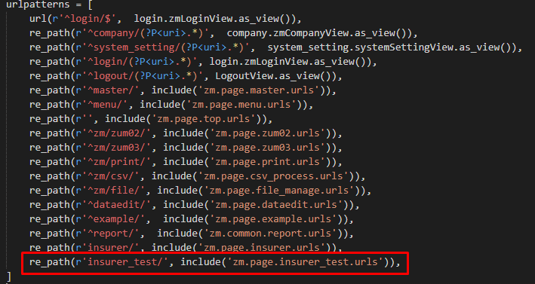
 | 1 | まず、Django は、どのモジュールをルート URLconf として使うか決定します。
 |  | 通常は、この値は ROOT_URLCONF に設定されています。ただし、
 |  | HttpRequest オブジェクトに urlconf という属性が設定されていた場合
 |  | ( middleware で設定されます) 、その値を ROOT_URLCONF の代わりに使います。
 | 2 | Django はその Python モジュールをロードして、urlpatterns という名前の変数を探します。
 |  | この変数の値は django.urls.path() または django.urls.re_path() インスタンスの sequence で
 |  | なければなりません。
 | 3 | Django は URL パターンを順に調べて、
 |  | リクエスト URL に最初にマッチしたところで止まります。
 | 4 | ある 1 個の正規表現にマッチしたら、
 |  | Django はマッピングで指定されたビューを import して呼び出します。
 |  | そのビューは単純な Python 関数 (もしくは class-based view) です。
 | 5 | もし、 URL 正規表現が何にもマッチしなかったり、
 |  | パターンマッチングプロセスの途中のどこかで例外が発生した場合、
 |  | Django は適切なエラーハンドリングビューを呼び出します。

 |  |  |  |  |  |  |  |  |  |  |  |  |  | \web-django\src\webapp\zm\urls.py

 |  |  |  |  |  |  |  |  |  |  |  |  |  | \web-django\src\webapp\zm\page\insurer_test\urls.py

 | 実施のプロセス
 |  | ・ | パースを入力します

 |  | ・ | クライアントはサーバーにリクエストを送信します。 サーバーは、クライアントが送信するパスとメソッドを分析し、対応する関数に移動して処理するGETまたはPOSTを処理します。
 |  |  |  | 例： |  | https://127.0.0.1/insurer_test/ |  | サーバーは[insurer_test]の部分を分析に使用します。
 |  | ・ | サーバーはHTML、Css、Javascriptファイルをクライアントに送信します。
 |  | ・ | サーバーはクライアントからリクエストを受信します。 通常、GETまたはPOSTの2つのタイプがあります。 通常、POSTメソッドはAJAXによってサーバーに送信されます。

 |  |  |  |  |  |  |  |  |  |  | サーバー

Url解析
 |  |  |  |  |  |  |  |  |  |  |  |  |  |  |  | ① | クライアントのUrlを解析します。
 |  |  |  |  |  |  | ①
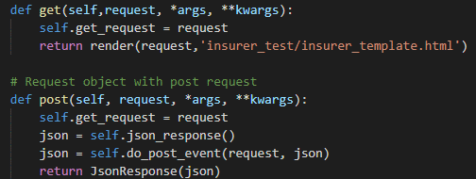
GETまたはPOST
 |  |  |  |  |  |  |  |  |  |  |  |  |  |  |  | ② | 対応する処理関数（GETまたはPOST）を呼び出す。
 |  |  |  |  |  |  | ②

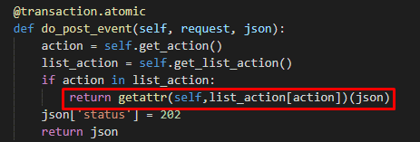
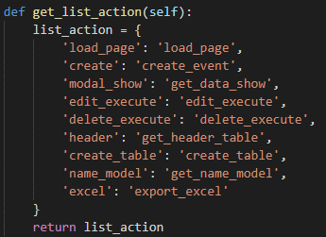
ルーター関数
 |  |  |  |  |  |  | ③

db-mariadb
対応する処理関数の呼び出し
 |  |  |  |  |  |  | ④

 |  |  |  |  |  |  |  |  |  | 例： |  | https://127.0.0.1/insurer_test/create_table
 |  |  |  |  |  |  |  |  | ③ | ④ | DjangoはURLを分析し、list_actionに対してそのURLの値を取得して、
 |  |  |  |  |  |  |  |  |  | 対応するハンドラー関数を呼び出します
結果を返す
 |  |  |  |  |  |  | ⑤
 |  |  |  |  |  |  |  |  | ⑤ | 結果をjson形式でクライアントに返却します。

検索機能
ゴミプロ作成 保険者マスタメンテナンス 検索機能 |  |  |  |  |  |  |  |  |  |  |  |  |  | 作成者 |  |  | 作成日 | 更新者 | 更新日 | Rev
 |  |  |  |  |  |  |  |  |  |  |  |  |  | サポート部のホアン |  |  | 2020-04-09 | - | - | Draft#1

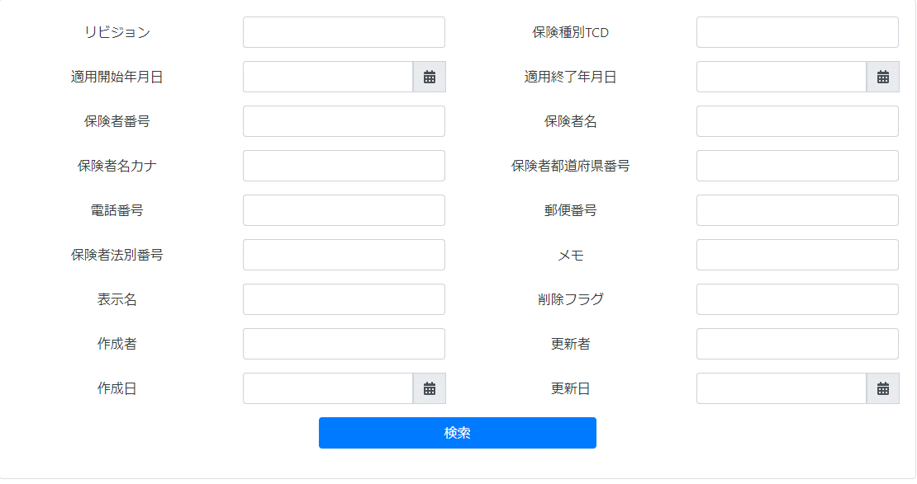
 | 【1】 |  | 概要
 |  | 検索フォームに入力された条件に一致するレコードを検索し、結果を画面に表示します（DataTable）

検索部分
 | 【2】
 |  | 入力/出力 |  |  |  | 内容
 |  | 入力 |  |  |  | 入力フィールドの値

 |  | 出力 |  |  |  | レコードは検索基準を満たしています

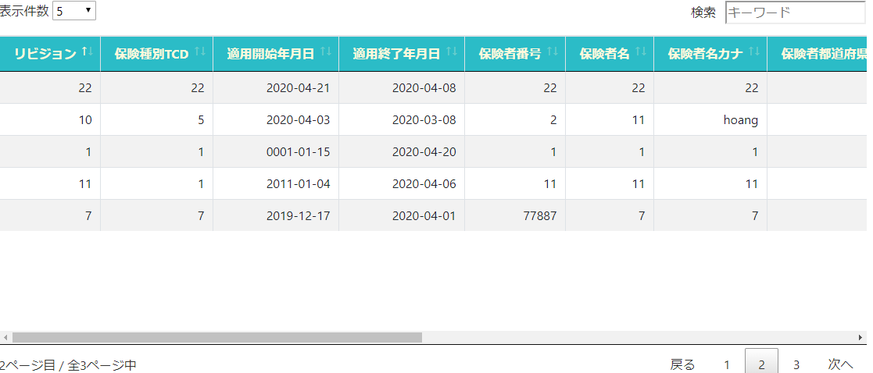
 | 【3】 |  | 主な関連ファイル
 |  | フロントエンド
 |  | ・ | insurer_test.js

表示部分
URL
Template
 |  | バックエンド
 |  |  | ・ | \web-django\src\webapp\zm\urls.py
 |  |  | ・ | \web-django\src\webapp\zm\page\insurer_test\urls.py
Model
 |  |  | ・ | \web-django\src\webapp\zm\templates\insurer_test\insurer_template.html
 |  |  | ・ | \web-django\src\webapp\zm\models\INSURER_TEST.py
 |  |  | ・ | \web-django\src\webapp\zm\page\insurer_test\views.py
Views
 |  |  | ・ | \web-django\src\webapp\zm\page\insurer_test\logic.py
 |  |  | ・ | \web-django\src\webapp\zm\page\insurer_test\Export_master.py
 | 【4】フローチャート

クライアント
フォームデータ
 |  |  |  |  |  |  |  |  |  |  | ① | クライアントはサーバーにリクエストを送信します。
 |  |  |  |  |  |  |  |  | サーバー |  | ② | クライアントからのリクエスト（フォームデータ）の受信、データベースにデータの検索します。
 |  |  |  |  |  |  |  |  |  |  | ③ | 標準形式でデータを処理してクライアントに返します。
 |  |  |  |  |  |  | ① |  | クライアント |  | ④ | jsonオブジェクトに検索結果を挿入して、クライアントに返却します。
 |  |  |  |  |  |  |  |  |  |  | ⑤ | Jsonオブジェクトから検索結果を取得します。
 |  |  |  |  |  |  |  |  |  |  | ⑥ | 画面に結果を表示します。
db-mariadb
データを検索
 |  |  |  |  |  |  | ②

データ処理
 |  |  |  |  |  |  | ③

Jsonオブジェクトを返す
 |  |  |  |  |  |  | ④

データを取得する
画面に表示
 |  |  |  |  |  |  | ⑤ | ⑥

 | 【5】処理フロー

 |  | <<クライアント側>>

 |  |  |  |  |  |  | １）
フォームデータ

JavaScript
 |  |  |  |  |  |  | ２）

Web-django サーバー
 |  | <<サーバー側>>

Url処理（python / Django）
 |  |  |  |  |  |  |  |  |  | ⑥
 |  |  |  |  |  | ３）

View処理（python / Django）
 |  |  |  |  |  | ４）

search_event関数
 |  |  |  |  |  |  | ５）

Ｍｏｄｅｌ処理（python / Django）

db-mariaDB

 | 【6】処理概要
 |  | １） | フォームに検索値を入力して、「検索」ボタンを押し、 |  |  |  |  |  |  |  |  |  | ３） | Djangoのurl.py（zm\urls.py）がリクエストを受ける。
 |  |  | onClickメソッドから、insurer_test.jのsearch_event()関数を呼び出す。 |  |  |  |  |  |  |  |  |  |  |  | さらにurls.py（zm\page\insurer_test\urls.py）へ処理を渡し、
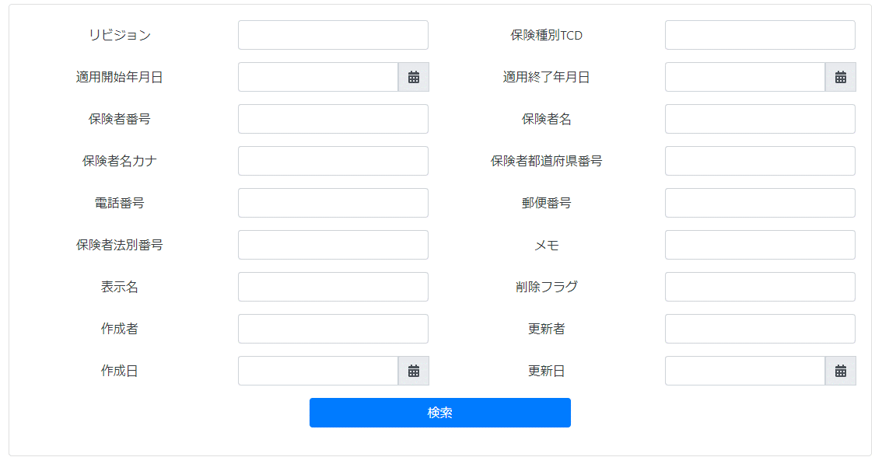
 |  |  |  |  |  |  |  |  |  |  |  |  |  |  | Insurer_view.as_view()関数を呼び出す。

 |  | ２） | insurer_test.jsで処理を担当するURLパスを指定して、フォームデータを取得する、
 |  |  | AjaxでDjango（サーバー）のurls.pyへ、POSTリクエストする。 |  |  |  |  |  |  |  |  |  |  |  |  | \web-django\src\webapp\zm\urls.py
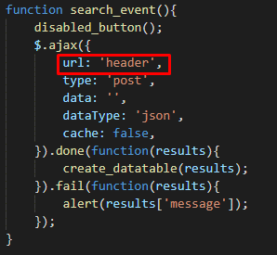

 |  |  |  |  |  |  |  |  |  |  |  |  |  |  |  | \web-django\src\webapp\zm\page\insurer_test\urls.py

 |  |  |  |  |  |  |  |  |  |  |  |  | 4) | views.pyで定義されているInsurer_viewクラスに処理がまず飛ぶが、
 |  |  |  |  |  |  |  |  |  |  |  |  |  |  | Insurer_viewクラスはdjango.views.View クラスを継承します
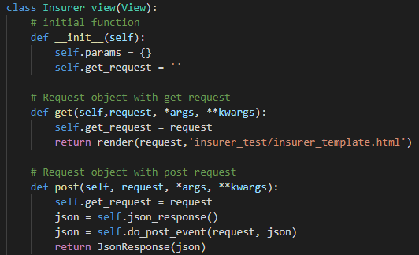

 |  | その時にURLが「https://127.0.0.1/insurer_test/header」 |  |  |  |  |  | です。

 |  |  |  |  |  |  |  |  |  |  |  |  |  | Insurer_test.as_view（）メソッドを呼び出すと、djangoは、送信または取得の各メソッドに転送する送信メソッドが
 |  |  |  |  |  |  |  |  |  |  |  |  |  | GETまたはPOSTであると判断します。

 | 5) |  |  |  |  |  |  |  |  |  |  |  | ５-4）
 |  | get_header_table関数内でタイトルテーブルを作成処理のメイン処理を行う。 |  |  |  |  |  |  |  |  |  |  |  |  | サーバーで対応するcreate_table関数を呼び出します
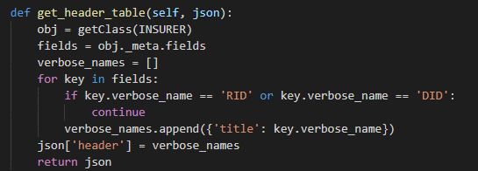

 |  |  |  |  |  |  |  |  |  |  |  |  | 5-4-1)
 |  |  |  |  |  |  |  |  |  |  |  |  |  |  | クライアントからサーバーにデータを取得する
 |  |  |  |  | \web-django\src\webapp\zm\page\insurer_test\views.py
 | 5-1)
 |  | モデルオブジェクトInsurer_testを取得します。
 |  |  |  |  |  |  |  |  |  |  |  |  | 5-4-2)
 |  |  |  |  |  |  |  |  |  |  |  |  |  |  | 条件に一致するレコードをデータベースで検索します。
 | 5-2)
 |  | モデルオブジェクトのプロパティを取得します。
 |  | 属性は、データテーブルの列の名前です。 |  |  |  |  |  |  |  |  |  |  | 5-4-3)
 |  |  |  |  |  |  |  |  |  |  |  |  |  |  | DataTable標準に従ってデータをフォーマットし、それをクライアントに返却します。

 |  |  |  |  |  |  |  |  |  |  |  |  | 5-4-3-1)
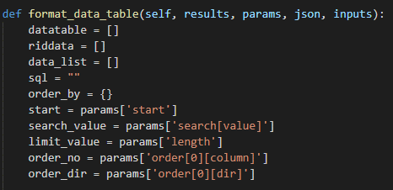

 |  |  |  |  | \web-django\src\webapp\zm\page\insurer_test\views.py
 | 5-3)
 |  | クライアントはサーバーから返却されたデータを受信します。このデータはタイトルのデータテーブルです。
 |  | 次に、AJAXの成功イベントでcreate_table関数を呼び出します。
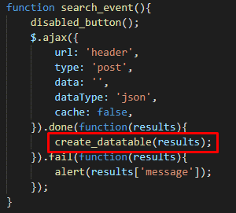
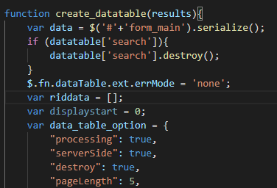

 |  |  |  |  |  |  |  |  |  |  |  |  |  | DataTableの大切なプロパティはクライアントによって送信されます

 |  |  |  |  |  |  |  |  |  |  |  |  |  |  | 1ページの開始位置:

 |  |  |  |  |  |  |  |  |  |  |  |  |  |  | 要素数が1ページに表示されます

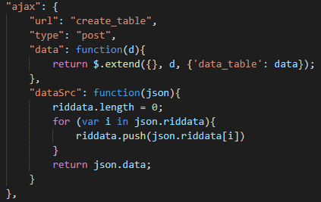
 |  |  |  |  |  |  |  |  |  |  |  |  |  |  | 検索値

 |  | create_table関数はAJAXリクエストを送信して、 |  |  |  |  |  |  |  |  |  |  |  |  | ソートしたいカラムの順番
 |  | 表示するデータを取得します
 |  | URLはcreate_tableになります。 |  |  |  |  |  |  |  |  |  |  |  |  | 昇順または降順で並べ替え
 |  |  |  |  |  |  |  |  |  |  |  |  |  |  | 値は'asc'またわ'desc'です。

 |  | 返されたデータ
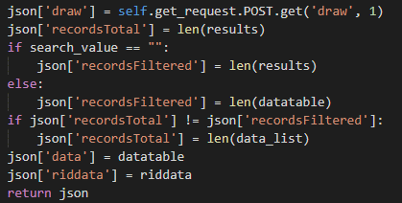

 |  | Drawはデータテーブルのデフォルト値。データテーブルがロードされるたびに、値は1ずつ増加します。

 |  | レコードの総数

 |  | フィルタリングされたレコードの総数
 |  | 検索しなかったら「'recordsFiltered'」値 = 'recordsTotal'」値

 |  | 返却するデータ

ソートしたいカラムの順番
昇順または降順で並べ替え
 | 6)
 |  | クライアントはサーバーから送信されたデータを受信し、データテーブルを構築します

要素数が1ページに表示されます
検索値
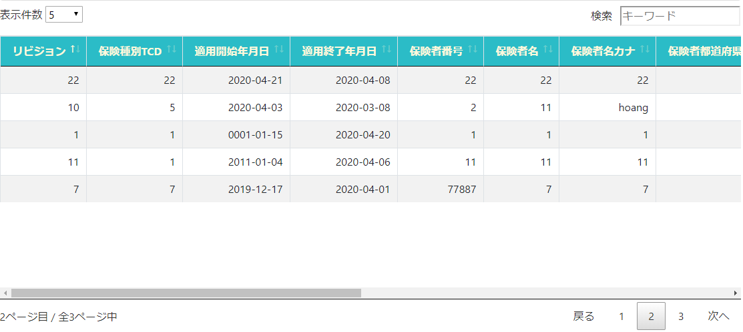

1ページの開始位置

 | 【7】関数
 |  | 概要）
 |  |  | ・検索のメイン処理はview.pyのsearch_event関数から
 |  |  | 様々な関数が呼出され行われる。

 |  | ※ | search_event関数から呼び出される関数群イメージ図

search_event
関数
②self.get_inputs()

③self.validate_inputs(param)

④self.validate_inputs(filter_params)

⑤SqlLogic().get_data_query(inputs)

⑥self.format_data_table(results, params, json, inputs)

新規作成機能
ゴミプロ作成 保険者マスタメンテナンス 新規作成機能 |  |  |  |  |  |  |  |  |  |  |  |  |  |  | 作成者 |  |  | 作成日 | 更新者 | 更新日 | Rev
 |  |  |  |  |  |  |  |  |  |  |  |  |  |  | サポート部のホアン |  |  | 2020-04-09 | - | - | Draft#1

1
 | 【1】 |  | 概要
 |  | 新しいレコードを作成する

 | 【2】
 |  | 入力/出力 |  |  |  | 内容
 |  | 入力 |  |  |  | フォームに入力されたデータ


 |  | 出力 |  |  |  | 新しいレコードがデータベースに追加されます

モーダルダイアログ
 | 【3】 |  | 主な関連ファイル
 |  | フロントエンド
 |  | ・ | insurer_test.js

URL
Template
 |  | バックエンド
 |  |  | ・ | \web-django\src\webapp\zm\urls.py
 |  |  | ・ | \web-django\src\webapp\zm\page\insurer_test\urls.py
Model
 |  |  | ・ | \web-django\src\webapp\zm\templates\insurer_test\insurer_template.html
 |  |  | ・ | \web-django\src\webapp\zm\models\INSURER_TEST.py
Views
 |  |  | ・ | \web-django\src\webapp\zm\page\insurer_test\views.py
 |  |  | ・ | \web-django\src\webapp\zm\page\insurer_test\logic.py

 | 【4】フローチャート

クライアント
フォームデータ
 |  |  |  |  |  |  |  |  |  |  | ① | クライアントはサーバーにリクエストを送信します。
 |  |  |  |  |  |  |  |  | サーバー
 |  |  |  |  |  |  |  |  |  |  | ② | 標準形式でデータを処理します。
 |  |  |  |  |  |  | ① |  | クライアント
 |  |  |  |  |  |  |  |  |  |  | ③ | データベースに挿入します。

データ処理
 |  |  |  |  |  |  |  |  |  |  | ④ | クライアントに通知を送信する
 |  |  |  |  |  |  | ②
 |  |  |  |  |  |  |  |  |  |  | ⑤ | Jsonオブジェクトから通知を取得します。

db-mariadb
データベースに
挿入
 |  |  |  |  |  |  |  |  |  |  | ⑥ | 画面に結果を表示します。
 |  |  |  |  |  |  | ③

お知らせを返す
 |  |  |  |  |  |  | ④

通知を取得する
画面に表示
 |  |  |  |  |  |  | ⑤ | ⑥

 | 【5】処理フロー

 |  | <<クライアント側>>

 |  |  |  |  |  |  | １）
フォームデータ

JavaScript
 |  |  |  |  |  |  | ２）

Web-django サーバー
 |  | <<サーバー側>>

Url処理（python / Django）
 |  |  |  |  |  |  |  |  |  | ⑥
 |  |  |  |  |  | ３）

View処理（python / Django）
 |  |  |  |  |  | ４）

search_event関数
 |  |  |  |  |  |  | ５）

Ｍｏｄｅｌ処理（python / Django）

db-mariaDB

 | 【6】処理概要
 |  | １） | フォームに検索値を入力して、「新規作成」ボタンを押し、
 |  |  | onClickメソッドから、insurer_test.jのmodal_create関数を呼び出す。

 |  |  |  |  |  | insurer_test.js
 |  |  | modal_create関数は入力フォームを表示し、onclickイベントを「実行」ボタンに挿入します。
 |  |  | onclickイベントはcreate_event関数を呼び出します

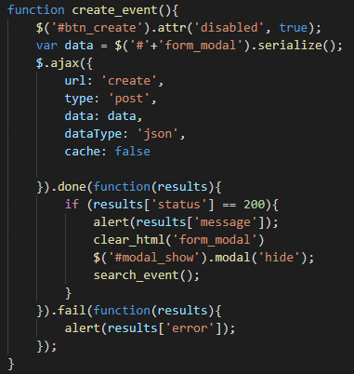
 |  | フォームに検索値を入力して、「実行」ボタンを押し、
 |  | onClickメソッドから、insurer_test.jのmodal_create関数を呼び出す。
 |  |  |  |  |  |  |  |  |  |  |  |  | ３） | Djangoのurl.py（zm\urls.py）がリクエストを受ける。
 |  |  |  |  |  |  |  |  |  |  |  |  |  |  | さらにurls.py（zm\page\insurer_test\urls.py）へ処理を渡し、
 |  |  |  |  |  |  |  |  |  |  |  |  |  |  | Insurer_view.as_view()関数を呼び出す。

 |  |  |  |  |  |  |  |  |  |  |  |  |  |  |  |  | \web-django\src\webapp\zm\urls.py
 |  | ２） | insurer_test.jsで処理を担当するURLパスを指定して、フォームデータを取得する、
 |  |  | AjaxでDjango（サーバー）のurls.pyへ、POSTリクエストする。
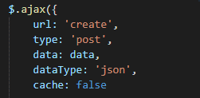

 |  |  |  |  |  |  |  |  |  |  |  |  |  |  |  |  | \web-django\src\webapp\zm\page\insurer_test\urls.py
 |  | その時にURLが「https://127.0.0.1/insurer_test/create」です。

 | 4) | views.pyで定義されているInsurer_viewクラスに処理がまず飛ぶが、 |  |  |  |  |  |  |  |  |  |  |  | ５-1）
 |  |  | Insurer_viewクラスはdjango.views.View クラスを継承します |  |  |  |  |  |  |  |  |  |  |  |  | サーバーで対応するcreate_event関数を呼び出します
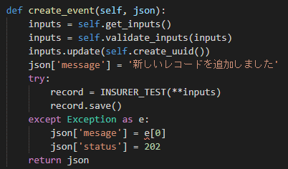

 |  |  |  |  |  |  |  |  |  |  |  |  |  | 5-2)
 |  |  |  |  |  |  |  |  |  |  |  |  |  |  |  | クライアントからサーバーにデータを取得する

 |  |  |  |  | \web-django\src\webapp\zm\page\insurer_test\views.py
 |  | Insurer_test.as_view（）メソッドを呼び出すと、djangoは、送信または取得の各メソッドに転送する送信メソッドが |  |  |  |  |  |  |  |  |  |  |  | 5-3) |  | RIDおよびDIDカラムのUUIDコードを生成する
 |  | GETまたはPOSTであると判断します。

 | 5) |  |  |  |  |  |  |  |  |  |  |  |  | 5-4)
 |  | 「create」というURLがクライアントから送信されると、create_eventに呼び出されます |  |  |  |  |  |  |  |  |  |  |  |  |  | 通知コンテンツを作成する

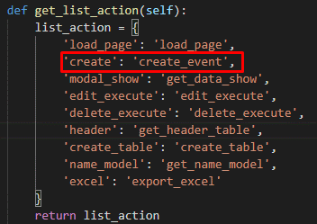
 |  |  |  |  |  |  |  |  |  |  |  |  |  | 5-5)
 |  |  |  |  |  |  |  |  |  |  |  |  |  |  |  | モデルINSURER_TESTオブジェクトの新しいオブジェクトを作成し、データベースに追加します

 |  |  |  |  |  |  |  |  |  |  |  |  |  | 5-6)
 |  |  |  |  |  |  |  |  |  |  |  |  |  |  |  | エラーがある場合はエラーの内容を返し、それ以外の場合は成功メッセージを返却します

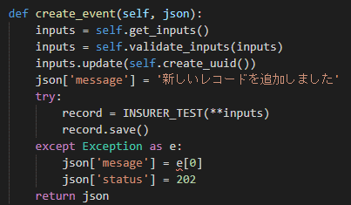
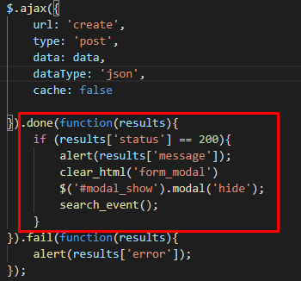
 |  |  |  |  |  |  |  |  |  |  |  |  |  | 5-7)
 |  |  |  |  |  |  |  |  |  |  |  |  |  |  | AJAXの成功イベントで、成功メッセージを表示し、
 |  |  |  |  |  |  |  |  |  |  |  |  |  |  | モーダルダイアログを非表示にし、
 |  |  |  |  |  |  |  |  |  |  |  |  |  |  | FORMタグの子であるhtmlタグを削除します。

 | 【7】関数
 |  | 概要）
 |  |  | ・作成データのメイン処理はview.pyのcreate_event関数から
 |  |  | 様々な関数が呼出され行われる。

 |  | ※ | create_event関数から呼び出される関数群イメージ図

①create_event
関数
②self.get_inputs()

③self.validate_inputs(inputs)

④inputs.update(self.create_uuid())

⑤record = INSURER_TEST(**inputs)
record.save()

編集機能
ゴミプロ作成 保険者マスタメンテナンス 編集機能 |  |  |  |  |  |  |  |  |  |  |  |  |  |  |  | 作成者 |  |  |  |  |  |  | 作成日 | 更新者 |  | 更新日 | Rev
 |  |  |  |  |  |  |  |  |  |  |  |  |  |  |  | サポート部のホアン |  |  |  |  |  |  | 2020-04-09 | - |  | - | Draft#1

1
 | 【1】 |  | 概要
 |  | レコードを編集する

 | 【2】
 |  | 入力/出力 |  |  |  |  | 内容
 |  | 入力 |  |  |  |  | レコードが選択されました

 |  | 出力 |  |  |  |  | データが修正されました
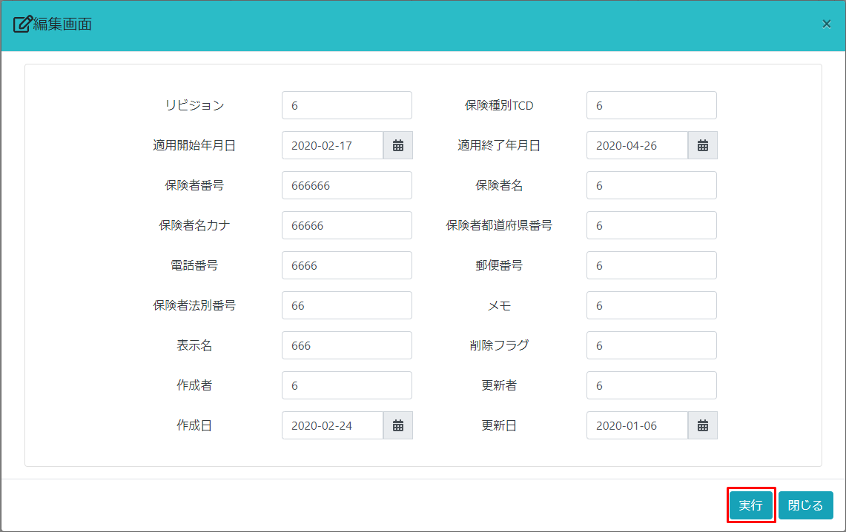

モーダルダイアログ
 | 【3】 |  | 主な関連ファイル
 |  | フロントエンド
 |  | ・ | insurer_test.js

URL
Template
 |  | バックエンド
 |  |  | ・ | \web-django\src\webapp\zm\urls.py
 |  |  | ・ | \web-django\src\webapp\zm\page\insurer_test\urls.py
Model
 |  |  | ・ | \web-django\src\webapp\zm\templates\insurer_test\insurer_template.html
 |  |  | ・ | \web-django\src\webapp\zm\models\INSURER_TEST.py
Views
 |  |  | ・ | \web-django\src\webapp\zm\page\insurer_test\views.py
 |  |  | ・ | \web-django\src\webapp\zm\page\insurer_test\logic.py

 | 【4】フローチャート

クライアント
RIDデータ
 |  |  |  |  |  |  |  |  |  |  |  | サーバー
 |  |  |  |  |  |  |  |  |  |  |  |  | ① | クライアントはサーバーにＲＩＤデータを送信します。
 |  |  |  |  |  |  |  |  | ① |  |  | クライアント | ② | データを検索
 |  |  |  |  |  |  |  |  |  |  |  |  | ③ | 選択したレコードの情報をクライアントに返却します。
 |  |  |  |  |  |  |  |  |  |  |  |  | ④ | サーバーからデータを取得する、データ情報を入力フォームに追加する
db-mariadb
 |  |  |  |  |  |  |  |  |  |  |  |  | ⑤ | 画面に結果を表示します。
データを検索
 |  |  |  |  |  |  |  |  | ②

クライアントに
返却する
 |  |  |  |  |  |  |  |  | ③

データを取得する
画面に表示
 |  |  |  |  |  |  |  |  | ④ | ⑤

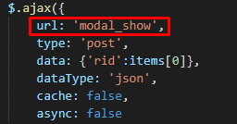
 | 【5】処理概要 |  |  |  |  |  |  |  |  |  |  |  |  |  |  | ２） | insurer_test.jsで処理を担当するURLパスを指定して、フォームデータを取得する、
 |  | １） | フォームに検索値を入力して、「編集」ボタンを押し、 |  |  |  |  |  |  |  |  |  |  |  |  |  | AjaxでDjango（サーバー）のurls.pyへ、POSTリクエストする。
 |  |  | onClickメソッドから、insurer_test.jのget_data_for_modal関数を呼び出す。

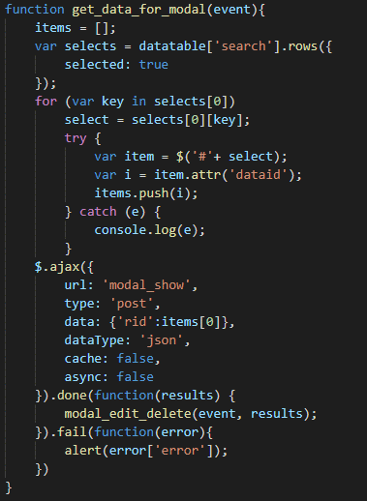
 |  |  |  |  |  |  |  |  |  |  |  |  |  |  |  | その時にURLが「https://127.0.0.1/insurer_test/modal_show」です。

 |  |  |  |  |  |  |  |  |  |  |  |  |  |  |  | ３） | Djangoのurl.py（zm\urls.py）がリクエストを受ける。
 |  |  |  |  |  |  |  |  |  |  |  |  |  |  |  |  |  | さらにurls.py（zm\page\insurer_test\urls.py）へ処理を渡し、
 |  |  |  |  |  |  |  |  |  |  |  |  |  |  |  |  |  | Insurer_view.as_view()関数を呼び出す。

 |  |  |  |  |  |  |  | insurer_test.js
 |  | get_data_for_modal関数は、選択された行のデータを取得します

 |  |  |  |  |  |  |  |  |  |  |  |  |  |  |  |  |  |  |  |  |  | \web-django\src\webapp\zm\urls.py

 | データテーブルの行には、データベース内の対応するレコードのridであるrid属性dataridが含まれています

 | 4) | views.pyで定義されているInsurer_viewクラスに処理がまず飛ぶが、 |  |  |  |  |  |  |  |  |  |  |  |  | ５-1）
 |  |  | Insurer_viewクラスはdjango.views.View クラスを継承します |  |  |  |  |  |  |  |  |  |  |  |  |  | サーバーで対応するget_data_show関数を呼び出します

 |  |  |  |  |  |  |  |  |  |  |  |  |  |  | 5-2)
 |  |  |  |  |  |  |  |  |  |  |  |  |  |  |  |  | クライアントからサーバーにデータを取得する

 |  |  |  |  |  |  |  |  |  |  |  |  |  |  | 5-3)
 |  |  |  |  |  |  |  |  |  |  |  |  |  |  |  |  | データベースでクライアントのrid からレコードを検索します

 |  |  |  |  | \web-django\src\webapp\zm\page\insurer_test\views.py
 |  | Insurer_test.as_view（）メソッドを呼び出すと、djangoは、送信または取得の各メソッドに転送する送信メソッドが |  |  |  |  |  |  |  |  |  |  |  |  | 5-4)
 |  | GETまたはPOSTであると判断します。 |  |  |  |  |  |  |  |  |  |  |  |  |  |  | クライアントに検索結果を返却します。

 | 5)
 |  | 「modal_show」というURLがクライアントから送信されると、get_data_show関数に呼び出されます
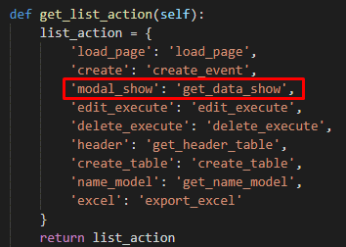
 |  |  |  |  |  |  |  |  |  |  |  |  |  |  | 5-5)
 |  |  |  |  |  |  |  |  |  |  |  |  |  |  |  | AJAXの成功イベントで、modal_edit_delete関数が呼び出し
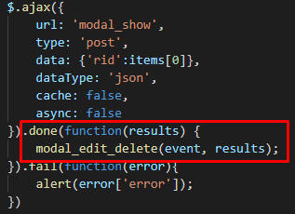

 |  |  |  | \web-django\src\webapp\zm\page\insurer_test\views.py

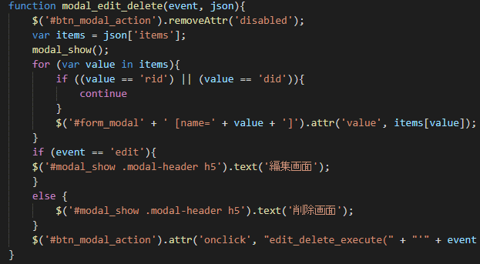
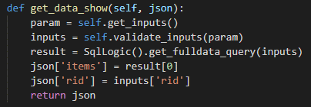

 |  |  |  | \web-django\src\webapp\zm\page\insurer_test\views.py

 |  |  |  |  |  |  |  |  |  |  |  |  |  |  |  |  |  |  |  |  | insurer_test.js
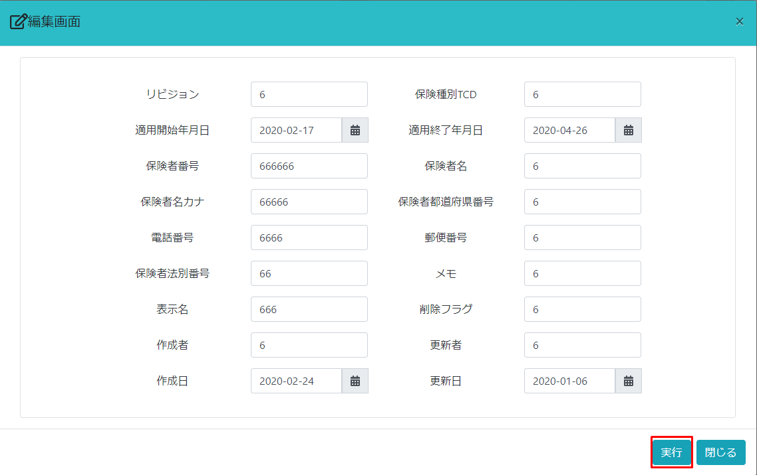

 |  |  | modal_show関数はmodaldialogを表示します

 |  | Jqueryステートメントはデータを入力タグフォームに挿入します

 |  | onclickイベントを「実行」ボタンに挿入します。

 |  | onclickイベントはedit_delete_execute関数を呼び出します |  |  |  |  |  |  |  |  |  |  |  |  | 【６】フローチャート


 |  |  |  |  |  |  |  |  |  |  |  |  |  |  |  |  |  |  |  |  |  |  |  |  | サーバー

クライアント
フォームデータ
 |  |  |  |  |  |  |  |  |  |  |  |  |  |  |  |  |  |  |  |  |  |  |  |  | クライアント

db-mariadb
データを検索

データを編集

クライアントに
結果を返す

 |  |  |  |  |  | insurer_test.js
通知を取得する
画面に表示

 | 【7】処理概要
 |  | １） | フォームに検索値を入力して、「実行」ボタンを押し、
 |  |  | onClickメソッドから、insurer_test.jsのedit_delete_execute関数を呼び出す。 |  |  |  |  |  |  |  |  |  |  |  |  | 4）
 |  |  |  |  |  |  |  |  |  |  |  |  |  |  |  |  |  | サーバーで対応するedit_execute関数を呼び出します
 |  | ２） | insurer_test.jsで処理を担当するURLパスを指定して、フォームデータを取得する、
 |  |  | AjaxでDjango（サーバー）のurls.pyへ、POSTリクエストする。 |  |  |  |  |  |  |  |  |  |  |  |  | 4-2)

 |  |  |  |  |  |  |  |  |  |  |  |  |  |  |  |  |  | クライアントからサーバーにデータを取得する
 |  |  |  | 「event」パラメータは編集または削除です

 |  |  |  |  |  |  |  |  |  |  |  |  |  |  |  | 4-3)
 |  |  |  |  |  |  |  |  |  |  |  |  |  |  |  |  |  | データの検索と変更

 |  |  |  |  |  |  |  |  |  |  |  |  |  |  |  |  |  |  | \web-django\src\webapp\zm\page\insurer_test\views.py


 |  |  |  |  |  |  |  |  |  |  |  |  |  |  |  | 4-3-1)
 |  |  |  |  |  |  |  |  |  |  | insurer_test.js |  |  |  |  |  |  | record を調べて、変更するのため、SqlLogic().edit_execute関数が呼び出し。
 |  |  |  | その時にURLが「https://127.0.0.1/insurer_test/edit_execute」です。

 | 3)
 |  | 「edit_execute」というURLがクライアントから送信されると、edit_executeに呼び出されます


 |  |  |  |  |  |  |  |  |  |  |  |  |  |  |  |  |  |  |  | \web-django\src\webapp\zm\page\insurer_test\logic.py

 |  |  |  |  |  |  |  |  |  |  |  |  |  |  |  | 4-3-2)
 |  |  |  |  |  |  |  |  |  |  |  |  |  |  |  |  |  | レコード を調べます

 |  |  |  |  |  |  |  |  |  |  |  |  |  |  |  |  |  | レコードを変更します

 |  |  |  |  |  |  |  |  |  |  |  |  |  |  |  | 4-3-3)
 |  |  |  |  |  |  |  |  |  |  |  |  |  |  |  |  |  | エラーがある場合はエラーの内容を返却し、それ以外の場合は成功メッセージを返却します

 | 5)
 |  | AJAXの成功イベントで、成功メッセージを表示し、
 |  | モーダルダイアログを非表示にし、
 |  | FORMタグの子であるhtmlタグを削除します。

 | 【8】関数
 |  | 概要）
 |  |  | ・編集データのメイン処理はview.pyのedit_execute関数から
 |  |  | 様々な関数が呼出され行われる。

 |  | ※ | edit_execute関数から呼び出される関数群イメージ図

①edit_execute
関数
②self.get_inputs()

③self.validate_inputs(inputs)

④request = self.get_request

⑤SqlLogic().edit_execute(request, inputs, json)

obj = getClass(INSURER)

obj.objects.get(rid=inputs['rid'])

setattr(item, key, value)

item.save()

削除機能
ゴミプロ作成 保険者マスタメンテナンス 削除機能 |  |  |  |  |  |  |  |  |  |  |  |  |  |  |  | 作成者 |  |  |  |  |  |  | 作成日 | 更新者 |  | 更新日 | Rev
 |  |  |  |  |  |  |  |  |  |  |  |  |  |  |  | サポート部のホアン |  |  |  |  |  |  | 2020-04-09 | - |  | - | Draft#1

1
 | 【1】 |  | 概要
 |  | レコードを編集する

 | 【2】
 |  | 入力/出力 |  |  |  |  | 内容
 |  | 入力 |  |  |  |  | レコードが選択されました

 |  | 出力 |  |  |  |  | データが削除されました


モーダルダイアログ
 | 【3】 |  | 主な関連ファイル
 |  | フロントエンド
 |  | ・ | insurer_test.js

URL
Template
 |  | バックエンド
 |  |  | ・ | \web-django\src\webapp\zm\urls.py
 |  |  | ・ | \web-django\src\webapp\zm\page\insurer_test\urls.py
Model
 |  |  | ・ | \web-django\src\webapp\zm\templates\insurer_test\insurer_template.html
 |  |  | ・ | \web-django\src\webapp\zm\models\INSURER_TEST.py
Views
 |  |  | ・ | \web-django\src\webapp\zm\page\insurer_test\views.py
 |  |  | ・ | \web-django\src\webapp\zm\page\insurer_test\logic.py

 | 【4】フローチャート

クライアント
RIDデータ
 |  |  |  |  |  |  |  |  |  |  |  | サーバー
 |  |  |  |  |  |  |  |  |  |  |  |  | ① | クライアントはサーバーにＲＩＤデータを送信します。
 |  |  |  |  |  |  |  |  | ① |  |  | クライアント | ② | データを検索
 |  |  |  |  |  |  |  |  |  |  |  |  | ③ | 選択したレコードの情報をクライアントに返却します。
 |  |  |  |  |  |  |  |  |  |  |  |  | ④ | サーバーからデータを取得する、データ情報を入力フォームに追加する
db-mariadb
 |  |  |  |  |  |  |  |  |  |  |  |  | ⑤ | 画面に結果を表示します。
データを検索
 |  |  |  |  |  |  |  |  | ②

クライアントに
返却する
 |  |  |  |  |  |  |  |  | ③

データを取得する
画面に表示
 |  |  |  |  |  |  |  |  | ④ | ⑤

 | 【5】処理概要 |  |  |  |  |  |  |  |  |  |  |  |  |  |  | ２） | insurer_test.jsで処理を担当するURLパスを指定して、フォームデータを取得する、
 |  | １） | フォームに検索値を入力して、「削除」ボタンを押し、 |  |  |  |  |  |  |  |  |  |  |  |  |  | AjaxでDjango（サーバー）のurls.pyへ、POSTリクエストする。
 |  |  | onClickメソッドから、insurer_test.jのget_data_for_modal関数を呼び出す。

 |  |  |  |  |  |  |  |  |  |  |  |  |  |  |  | その時にURLが「https://127.0.0.1/insurer_test/modal_show」です。

 |  |  |  |  |  |  |  |  |  |  |  |  |  |  |  | ３） | Djangoのurl.py（zm\urls.py）がリクエストを受ける。
 |  |  |  |  |  |  |  |  |  |  |  |  |  |  |  |  |  | さらにurls.py（zm\page\insurer_test\urls.py）へ処理を渡し、
 |  |  |  |  |  |  |  |  |  |  |  |  |  |  |  |  |  | Insurer_view.as_view()関数を呼び出す。

 |  |  |  |  |  |  |  | insurer_test.js
 |  | get_data_for_modal関数は、選択された行のデータを取得します

 |  |  |  |  |  |  |  |  |  |  |  |  |  |  |  |  |  |  |  |  |  | \web-django\src\webapp\zm\urls.py

 | データテーブルの行には、データベース内の対応するレコードのridであるrid属性dataridが含まれています

 |  | HTML ソースコード

 | 4) | views.pyで定義されているInsurer_viewクラスに処理がまず飛ぶが、 |  |  |  |  |  |  |  |  |  |  |  |  | ５-1）
 |  |  | Insurer_viewクラスはdjango.views.View クラスを継承します |  |  |  |  |  |  |  |  |  |  |  |  |  | サーバーで対応するget_data_show関数を呼び出します

 |  |  |  |  |  |  |  |  |  |  |  |  |  |  | 5-2)
 |  |  |  |  |  |  |  |  |  |  |  |  |  |  |  |  | クライアントからサーバーにデータを取得する

 |  |  |  |  |  |  |  |  |  |  |  |  |  |  | 5-3)
 |  |  |  |  |  |  |  |  |  |  |  |  |  |  |  |  | データベースでクライアントのrid からレコードを検索します

 |  |  |  |  | \web-django\src\webapp\zm\page\insurer_test\views.py
 |  | Insurer_test.as_view（）メソッドを呼び出すと、djangoは、送信または取得の各メソッドに転送する送信メソッドが |  |  |  |  |  |  |  |  |  |  |  |  | 5-4)
 |  | GETまたはPOSTであると判断します。 |  |  |  |  |  |  |  |  |  |  |  |  |  |  | クライアントに検索結果を返却します。

 | 5)
 |  | 「modal_show」というURLがクライアントから送信されると、get_data_show関数に呼び出されます

 |  |  |  |  |  |  |  |  |  |  |  |  |  |  | 5-5)
 |  |  |  |  |  |  |  |  |  |  |  |  |  |  |  | AJAXの成功イベントで、modal_edit_delete関数が呼び出し

 |  |  |  | \web-django\src\webapp\zm\page\insurer_test\views.py

 |  |  |  | \web-django\src\webapp\zm\page\insurer_test\views.py

 |  |  |  |  |  |  |  |  |  |  |  |  |  |  |  |  |  |  |  |  | insurer_test.js


 |  |  | modal_show関数はmodaldialogを表示します

 |  | Jqueryステートメントはデータを入力タグフォームに挿入します

 |  | onclickイベントを「実行」ボタンに挿入します。

 |  | onclickイベントはedit_delete_execute関数を呼び出します |  |  |  |  |  |  |  |  |  |  |  |  | 【６】フローチャート

 |  |  |  |  |  |  |  |  |  |  |  |  |  |  |  |  |  |  |  |  |  |  |  |  | サーバー

クライアント
フォームデータ
 |  |  |  |  |  |  |  |  |  |  |  |  |  |  |  |  |  |  |  |  |  |  |  |  | クライアント

db-mariadb
データを検索

データを削除

クライアントに
通知を返却


 |  |  |  |  |  | insurer_test.js
通知を取得する
画面に表示

 | 【7】処理概要
 |  | １） | フォームに検索値を入力して、「実行」ボタンを押し、
 |  |  | onClickメソッドから、insurer_test.jsのedit_delete_execute関数を呼び出す。 |  |  |  |  |  |  |  |  |  |  |  |  | 4）
 |  |  |  |  |  |  |  |  |  |  |  |  |  |  |  |  |  | サーバーで対応するdelete_execute関数を呼び出します
 |  | ２） | insurer_test.jsで処理を担当するURLパスを指定して、フォームデータを取得する、
 |  |  | AjaxでDjango（サーバー）のurls.pyへ、POSTリクエストする。 |  |  |  |  |  |  |  |  |  |  |  |  | 4-2)
 |  |  |  |  |  |  |  |  |  |  |  |  |  |  |  |  |  | クライアントからサーバーにデータを取得する
 |  |  |  | 「event」パラメータは編集または削除です

 |  |  |  |  |  |  |  |  |  |  |  |  |  |  |  | 4-3)
 |  |  |  |  |  |  |  |  |  |  |  |  |  |  |  |  |  | データの検索と削除

 |  |  |  |  |  |  |  |  |  |  |  |  |  |  |  |  |  |  | \web-django\src\webapp\zm\page\insurer_test\views.py

 |  |  |  |  |  |  |  |  |  |  |  |  |  |  |  | 4-3-1)
 |  |  |  |  |  |  |  |  |  |  | insurer_test.js |  |  |  |  |  |  | record を調べて、削除するのため、SqlLogic().delete_execute関数が呼び出し。
 |  |  |  | その時にURLが「https://127.0.0.1/insurer_test/delete_execute」です。


 | 3)
 |  | 「delete_execute」というURLがクライアントから送信されると、delete_executeに呼び出されます

 |  |  |  |  |  |  |  |  |  |  |  |  |  |  |  |  |  |  |  | \web-django\src\webapp\zm\page\insurer_test\logic.py

 |  |  |  |  |  |  |  |  |  |  |  |  |  |  |  | 4-3-2)
 |  |  |  |  |  |  |  |  |  |  |  |  |  |  |  |  |  | レコード を調べます

 |  |  |  |  |  |  |  |  |  |  |  |  |  |  |  |  |  | レコードを削除します

 |  |  |  |  |  |  |  |  |  |  |  |  |  |  |  | 4-3-3)
 |  |  |  |  |  |  |  |  |  |  |  |  |  |  |  |  |  | エラーがある場合はエラーの内容を返却し、それ以外の場合は成功メッセージを返却します

 | 5)
 |  | AJAXの成功イベントで、成功メッセージを表示し、
 |  | モーダルダイアログを非表示にし、
 |  | FORMタグの子であるhtmlタグを削除します。

 | 【8】関数
 |  | 概要）
 |  |  | ・編集データのメイン処理はview.pyのedit_execute関数から
 |  |  | 様々な関数が呼出され行われる。

 |  | ※ | edit_execute関数から呼び出される関数群イメージ図

①delete_execute
関数
②self.get_inputs()

③self.validate_inputs(inputs)

④request = self.get_request

⑤SqlLogic().delete_execute(request, inputs, json)

obj = getClass(INSURER)

obj.objects.get(rid=inputs['rid'])

item.delete()

エクスポート機能
ゴミプロ作成 保険者マスタメンテナンス 削除機能 |  |  |  |  |  |  |  |  |  |  |  |  |  |  |  | 作成者 |  |  |  |  |  | 作成日 |  |  |  | 更新者 |  | 更新日 | Rev
 |  |  |  |  |  |  |  |  |  |  |  |  |  |  |  | サポート部のホアン |  |  |  |  |  | 2020-04-09 |  |  |  | - |  | - | Draft#1

1
 | 【1】 |  | 概要
 |  | レコードを編集する

 | 【2】
 |  | 入力/出力 |  |  |  |  | 内容
 |  | 入力 |  |  |  |  | レコードが選択されました。

 |  | 出力 |  |  |  |  | データがexcelまたはjsonフィールにエクスポートします。



モーダルダイアログ
 | 【3】 |  | 主な関連ファイル
 |  | フロントエンド
 |  | ・ | insurer_test.js

URL
Template
 |  | バックエンド
 |  |  | ・ | \web-django\src\webapp\zm\urls.py
 |  |  | ・ | \web-django\src\webapp\zm\page\insurer_test\urls.py
Model
 |  |  | ・ | \web-django\src\webapp\zm\templates\insurer_test\insurer_template.html
 |  |  | ・ | \web-django\src\webapp\zm\models\INSURER_TEST.py
Views
 |  |  | ・ | \web-django\src\webapp\zm\page\insurer_test\views.py
2
 |  |  | ・ | \web-django\src\webapp\zm\page\insurer_test\logic.py
 |  |  | ・ | \web-django\src\webapp\zm\page\insurer_test\Export_master.py
 | 【4】フローチャート

クライアント
RIDデータ
 |  |  |  |  |  |  |  |  |  |  |  | サーバー
 |  |  |  |  |  |  |  |  |  |  |  |  | ① | クライアントはサーバーにＲＩＤデータを送信します。
 |  |  |  |  |  |  |  |  | ① |  |  | クライアント | ② | データを検索
 |  |  |  |  |  |  |  |  |  |  |  |  | ③ | Insurer_testテーブルのカラムのロギック名をクライアントに返却します。
 |  |  |  |  |  |  |  |  |  |  |  |  | ④ | サーバーからデータを取得する、データ情報を入力フォームに追加する
db-mariadb
 |  |  |  |  |  |  |  |  |  |  |  |  | ⑤ | 画面に結果を表示します。
データを検索
 |  |  |  |  |  |  |  |  | ②

クライアントに
返却する
 |  |  |  |  |  |  |  |  | ③

データを取得する
画面に表示
 |  |  |  |  |  |  |  |  | ④ | ⑤


 | 【5】処理概要 |  |  |  |  |  |  |  |  |  |  |  |  |  |  | ２） | insurer_test.jsで処理を担当するURLパスを指定して、フォームデータを取得する、
 |  | １） | フォームに検索値を入力して、「エクスポート」ボタンを押し、 |  |  |  |  |  |  |  |  |  |  |  |  |  | AjaxでDjango（サーバー）のurls.pyへ、POSTリクエストする。
 |  |  | onClickメソッドから、insurer_test.jのget_name_model関数を呼び出す。


 |  |  |  |  |  |  |  |  |  |  |  |  |  |  |  | その時にURLが「https://127.0.0.1/insurer_test/name_model」です。

 |  |  |  |  |  |  |  |  |  |  |  |  |  |  |  | ３） | Djangoのurl.py（zm\urls.py）がリクエストを受ける。
 |  |  |  |  |  |  |  |  |  |  |  |  |  |  |  |  |  | さらにurls.py（zm\page\insurer_test\urls.py）へ処理を渡し、
 |  |  |  |  |  |  |  |  |  |  |  |  |  |  |  |  |  | Insurer_view.as_view()関数を呼び出す。

 |  |  |  |  |  |  |  | insurer_test.js
 |  | get_name_model関数は、選択された行のデータ情報を取得します
 |  | Insurer_testテーブルのカラムのロギック名をクライアントに返却します。

 |  |  |  |  |  |  |  |  |  |  |  |  |  |  |  |  |  |  |  |  | \web-django\src\webapp\zm\urls.py

 | データテーブルの行には、データベース内の対応するレコードのridであるrid属性dataridが含まれています

 |  | HTML ソースコード

 | 4) | views.pyで定義されているInsurer_viewクラスに処理がまず飛ぶが、 |  |  |  |  |  |  |  |  |  |  |  |  | ５-1）
 |  |  | Insurer_viewクラスはdjango.views.View クラスを継承します |  |  |  |  |  |  |  |  |  |  |  |  |  | サーバーで対応するget_name_model関数を呼び出します

 |  |  |  |  |  |  |  |  |  |  |  |  |  |  | 5-1)
 |  |  |  |  |  |  |  |  |  |  |  |  |  |  |  |  | オブジェクトINSURER_TESTモデルを取得します。

 |  |  |  |  | \web-django\src\webapp\zm\page\insurer_test\views.py
 |  | Insurer_test.as_view（）メソッドを呼び出すと、djangoは、送信または取得の各メソッドに転送する送信メソッドが |  |  |  |  |  |  |  |  |  |  |  |  | 5-2)
 |  | GETまたはPOSTであると判断します。 |  |  |  |  |  |  |  |  |  |  |  |  |  |  | INSURER_TESTテーブルのフィールドのリストを取得する


 | 5)
 |  | 「name_model」というURLがクライアントから送信されると、get_name_model関数に呼び出されます |  |  |  |  |  |  |  |  |  |  |  |  | 5-3)
 |  |  |  |  |  |  |  |  |  |  |  |  |  |  |  |  | テーブルINSURER_TESTのカラムの論理名情報をオブジェクト「dict」に割り当てます。
 |  |  |  |  |  |  |  |  |  |  |  |  |  |  |  |  | そして、クライアントにJSONオブジェクトを返却します。

 |  |  |  |  |  |  |  |  |  |  |  |  |  |  | 5-4)
 |  |  |  |  |  |  |  |  |  |  |  |  |  |  |  |  | AJAXの成功イベントで、modal_export関数が呼び出し

 |  |  |  | \web-django\src\webapp\zm\page\insurer_test\views.py



 |  |  |  | \web-django\src\webapp\zm\page\insurer_test\views.py
 |  |  |  |  |  |  |  |  |  |  |  |  |  |  |  |  |  |  |  |  |  |  | insurer_test.js



 |  |  | modal_export関数はモーダルダイアログを表示します
 |  | onclickイベントを「実行」ボタンに挿入します。

 |  | onclickイベントはexport_file関数を呼び出します
 |  | Jqueryステートメントはデータを入力タグフォームに挿入します。

 |  | モーダルダイアログを表示します。 |  |  |  |  |  |  |  |  |  |  |  |  | 【６】フローチャート


 |  |  |  |  |  |  |  |  |  |  |  |  |  |  |  |  |  |  |  |  |  |  |  |  |  |  | サーバー

クライアント
フォームデータ
 |  |  |  |  |  |  |  |  |  |  |  |  |  |  |  | ① |  |  |  |  |  |  |  |  |  |  | クライアント

 |  | ・「実行」ボタンをクリックすると、export_file関数が呼び出されます |  |  |  |  |  |  |  |  |  |  |  |  |  |  |  |  |  |  |  |  |  | ① | クライアントは、行の選択されたRIDを持つデータをサーバーに送信します。

db-mariadb
データを検索
 |  |  |  |  |  |  |  |  |  |  |  |  |  |  |  | ② |  |  |  |  |  |  |  | ② | サーバーは、クライアントが送信するridを使用してデータを検索します。

 |  |  |  |  |  |  |  |  |  |  |  |  |  |  |  |  |  |  |  |  |  |  |  | ③

一時ファイルを
作成
 |  |  |  |  |  |  |  |  |  |  |  |  |  |  |  | ③

クライアントに
パースを返却
 |  |  |  |  |  |  |  |  |  |  |  |  |  |  |  | ④

 |  |  |  |  |  | insurer_test.js

パースを接続
 |  |  |  |  |  |  |  |  |  |  |  |  |  |  |  | ⑤

 | 【7】処理概要
 |  | １） | フォームに検索値を入力して、「実行」ボタンを押し、
 |  |  | onClickメソッドから、insurer_test.jsのedit_delete_execute関数を呼び出す。 |  |  |  |  |  |  |  |  |  |  |  |  | 4）
 |  |  |  |  |  |  |  |  |  |  |  |  |  |  |  |  |  | サーバーで対応するdelete_execute関数を呼び出します
 |  | ２） | insurer_test.jsで処理を担当するURLパスを指定して、フォームデータを取得する、
 |  |  | AjaxでDjango（サーバー）のurls.pyへ、POSTリクエストする。 |  |  |  |  |  |  |  |  |  |  |  |  | 4-2)
 |  |  |  |  |  |  |  |  |  |  |  |  |  |  |  |  |  | クライアントからサーバーにデータを取得する
 |  |  |  | 「event」パラメータは編集または削除です

 |  |  |  |  |  |  |  |  |  |  |  |  |  |  |  | 4-3)
 |  |  |  |  |  |  |  |  |  |  |  |  |  |  |  |  |  | データの検索と削除

 |  |  |  |  |  |  |  |  |  |  |  |  |  |  |  |  |  |  | \web-django\src\webapp\zm\page\insurer_test\views.py

 |  |  |  |  |  |  |  |  |  |  |  |  |  |  |  | 4-3-1)
 |  |  |  |  |  |  |  |  |  |  | insurer_test.js |  |  |  |  |  |  | record を調べて、削除するのため、SqlLogic().delete_execute関数が呼び出し。
 |  |  |  | その時にURLが「https://127.0.0.1/insurer_test/delete_execute」です。

 | 3)
 |  | 「delete_execute」というURLがクライアントから送信されると、delete_executeに呼び出されます

 |  |  |  |  |  |  |  |  |  |  |  |  |  |  |  |  |  |  |  | \web-django\src\webapp\zm\page\insurer_test\logic.py

 |  |  |  |  |  |  |  |  |  |  |  |  |  |  |  | 4-3-2)
 |  |  |  |  |  |  |  |  |  |  |  |  |  |  |  |  |  | レコード を調べます

 |  |  |  |  |  |  |  |  |  |  |  |  |  |  |  |  |  | レコードを削除します

 |  |  |  |  |  |  |  |  |  |  |  |  |  |  |  | 4-3-3)
 |  |  |  |  |  |  |  |  |  |  |  |  |  |  |  |  |  | エラーがある場合はエラーの内容を返却し、それ以外の場合は成功メッセージを返却します

 | 5)
 |  | AJAXの成功イベントで、成功メッセージを表示し、
 |  | モーダルダイアログを非表示にし、
 |  | FORMタグの子であるhtmlタグを削除します。

 | 【8】関数
 |  | 概要）
 |  |  | ・編集データのメイン処理はview.pyのedit_execute関数から
 |  |  | 様々な関数が呼出され行われる。

 |  | ※ | edit_execute関数から呼び出される関数群イメージ図

①delete_execute
関数
②self.get_inputs()

③self.validate_inputs(inputs)

④request = self.get_request

⑤SqlLogic().delete_execute(request, inputs, json)

obj = getClass(INSURER)

obj.objects.get(rid=inputs['rid'])

item.delete()

